상품제안서
[알로코리아] 덴픽션 가정용 대용량 울트라 구강세정기 AWF1U | 상품코드: F31594

 |  |  |  |  |  |  | 02-412-0044 | www.easy1.co.kr
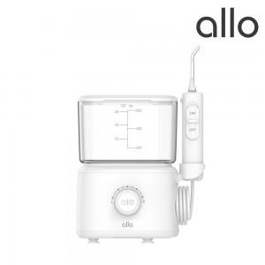

【상세/제작정보】

【인쇄/포장옵션】 | 레이저, 기타 / 포장지포장

【공급단가】 | 수량 | 30~ | 50~ | 100~ | 300~ | 500~
*VAT별도 | 단가 | 42,700원 | 41,970원 | 41,230원 | 40,490원 | 39,760원

【상품 URL】 | http://www.easy1.co.kr/src/goods_detail.php?gdno=31594

